2018_12_data
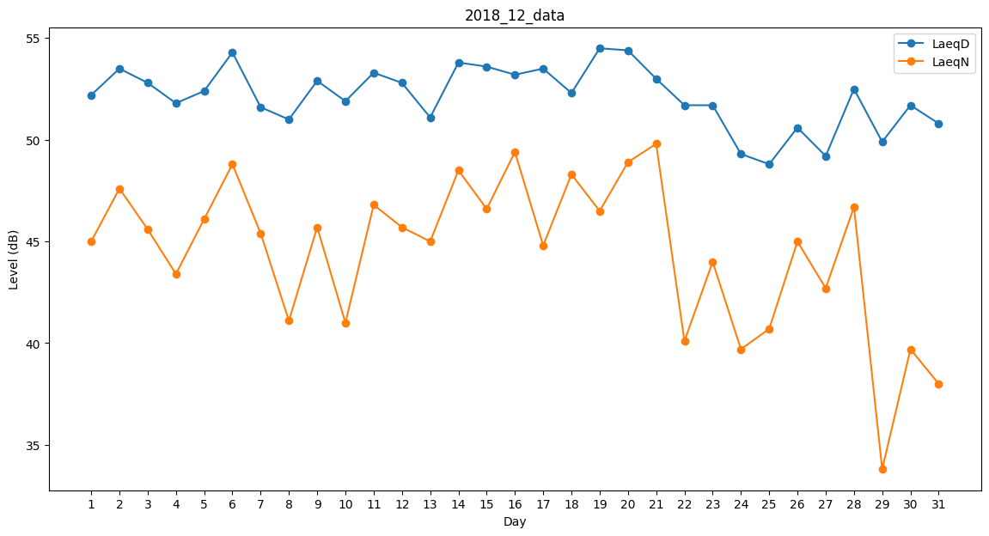
Day | LaeqD | LaeqN
1 | 52.2 | 45
2 | 53.5 | 47.6
3 | 52.8 | 45.6
4 | 51.8 | 43.4
5 | 52.4 | 46.1
6 | 54.3 | 48.8
7 | 51.6 | 45.4
8 | 51 | 41.1
9 | 52.9 | 45.7
10 | 51.9 | 41
11 | 53.3 | 46.8
12 | 52.8 | 45.7
13 | 51.1 | 45
14 | 53.8 | 48.5
15 | 53.6 | 46.6
16 | 53.2 | 49.4
17 | 53.5 | 44.8
18 | 52.3 | 48.3
19 | 54.5 | 46.5
20 | 54.4 | 48.9
21 | 53 | 49.8
22 | 51.7 | 40.1
23 | 51.7 | 44
24 | 49.3 | 39.7
25 | 48.8 | 40.7
26 | 50.6 | 45
27 | 49.2 | 42.7
28 | 52.5 | 46.7
29 | 49.9 | 33.8
30 | 51.7 | 39.7
31 | 50.8 | 38

